Layout
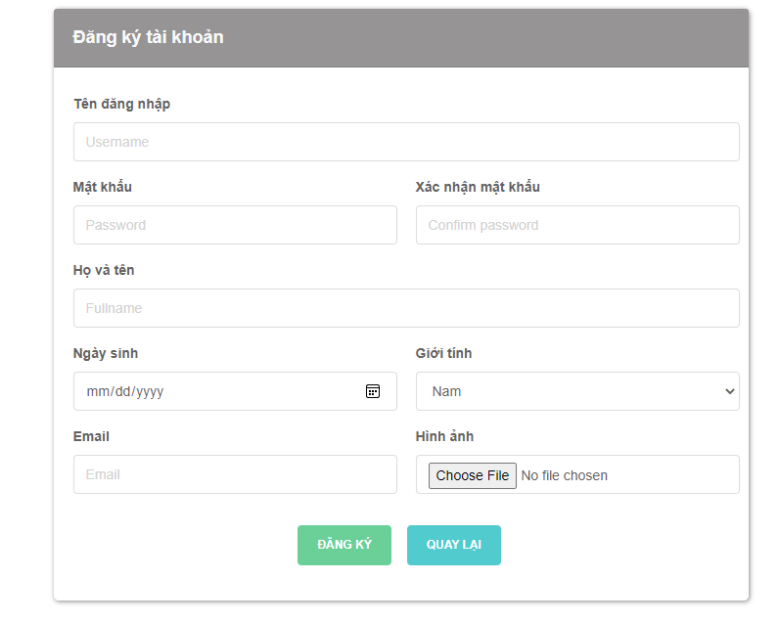
6.1.1 Đăng nhập

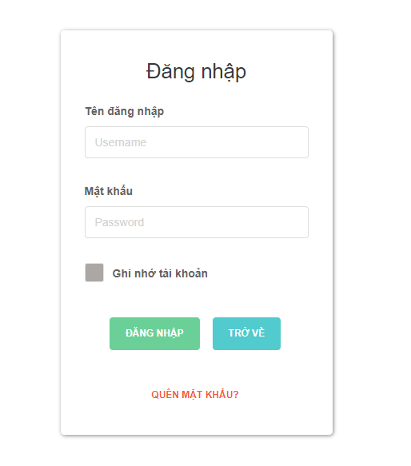

6.1.2
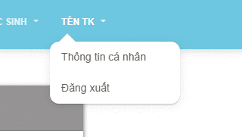

6.3.1 Tạo tài khoản giáo viên

